APARTADÓ
Item | Número de activo codigo Rojo | Serie del Equipo | Número de inventario | Nombre | Marca | Modelo | Sede | Ubicacion | Estado | observación | Vida util | Imagen | profe responsable | Fecha de recepcion
 |  | SN170906013-031 | 183021 | Autoclave semiautomatica | sturdy | SA-300VF | Apartado | lab 103 - fisica | En buen estado | Anexar codigo rojo |  |  | Nora E. Muñoz Franco.
 |  | 4588740 | 189318 | Autoclave semiautomatica | inglobal | REF JPCPAUT21-PT | Apartado | lab 103 - fisica | malo | equipo le falta el sensosr de temperatura.2025-12-15 |  |  | Nora E. Muñoz Franco.
 | 027215 | 479401 | 160445 | Balanza analitica | RADWAG | AS220.R3 | Apartado | lab 102- biologia | En buen estado | ok |  |  | Nora E. Muñoz Franco.
 | 27210 | 479400 | 160446 | Balanza analitica | RADWAG | AS220.R2 | Apartado | lab 102 - quimica | equipo dado de baja se envio al centro de instrumentacion medellin, noviembre de 2024 | ok |  |  | Nora E. Muñoz Franco.
 | 027219 | LCB4725-15-0019 | 204418 | Baño maria | Lauda | AL-12 | Apartado | lab 102 - quimica | En buen estado | ok |  |  | Nora E. Muñoz Franco.
 |  | 2021070507 | 189320 | Baño maria lab tech | LWB | LWB-122D | Apartado | lab 102 - quimica | En buen estado, prestado lab turbo ciencias del mar, desde marzo de 2024 | OK, hasta la fecha esta en turbo 2025-12-15 |  |  | Nora E. Muñoz Franco.
 | 001205 | 7117895027 | 159398 | Base mono de almacenamiento (cabina) | ESCO MEDICAL | EFH-4A9 | Apartado | lab 102 - quimica | En buen estado | ok |  | 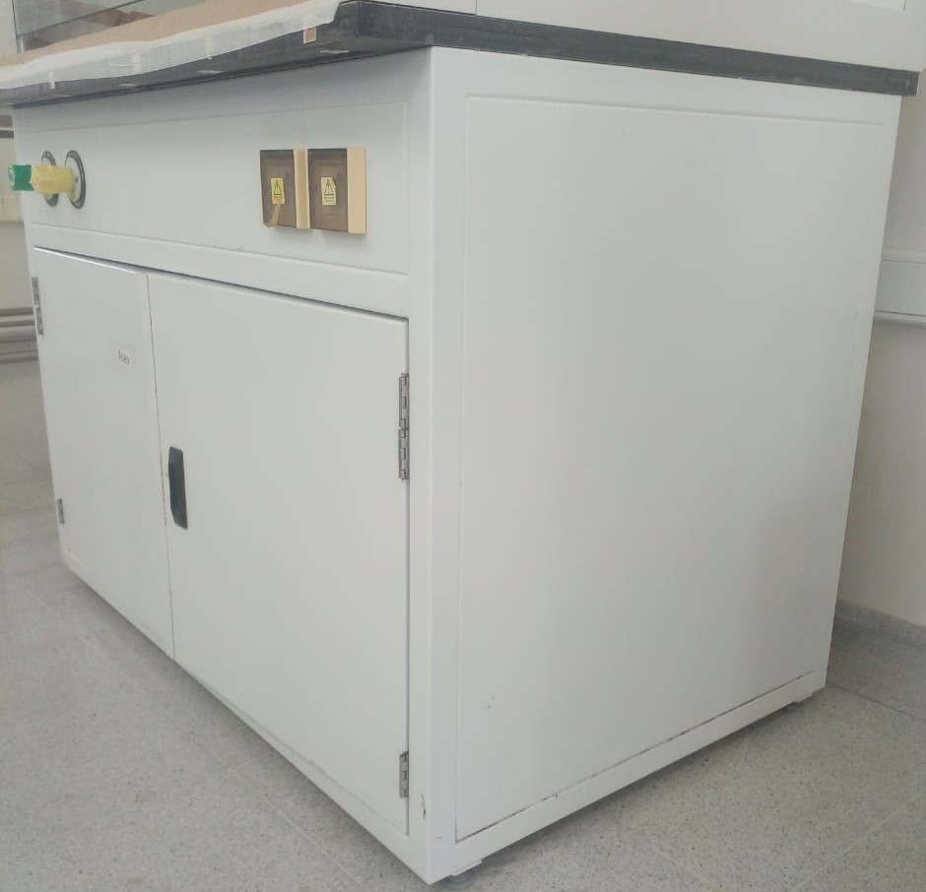 | Nora E. Muñoz Franco.
 | 27772 | DOA-P704-AA | 167600 | Bomba de vacio | Gast | 1216010913 | Apartado | lab 101- biologia | En buen estado | ok |  |  | Nora E. Muñoz Franco.
 |  | V123S229 | 191641 | Bomba peristaltica | Galander | BT 100S -YT25 | Apartado | lab 101- biologia | En buen estado, prestada a lab carepa diecimbre 5- 2024 | ok hasta la fecha se encuentra en carepa 2025-12-15 |  | 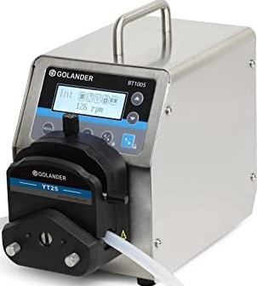 | Nora E. Muñoz Franco.
 |  | V123S229 | 191642 | Bomba peristaltica | Galander | BT 100S -YT25 | Apartado | lab 101- biologia | En buen estado | ok |  |  | Nora E. Muñoz Franco.
 | N/A | N/A | N/A | Bombas de pecera | Jeneca | AP-9800 | Apartado | lab 102 - quimica | REGULARES | no tienen codigo porque son equipos consumibles |  |  | Nora E. Muñoz Franco.
 | 27216 | 110065/2014 |  | Cabina de almacenamiento de reactivos | Duperthal | 29-200960-501 | Apartado | lab 102- quimica | En buen estado | OK |  |  | Nora E. Muñoz Franco.
 | 27226 | 110066/2014 |  | Cabina de almacenamiento de reactivos | Duperthal | 29-200960-501 | Apartado | lab 101- biologia | En buen estado | OK |  | 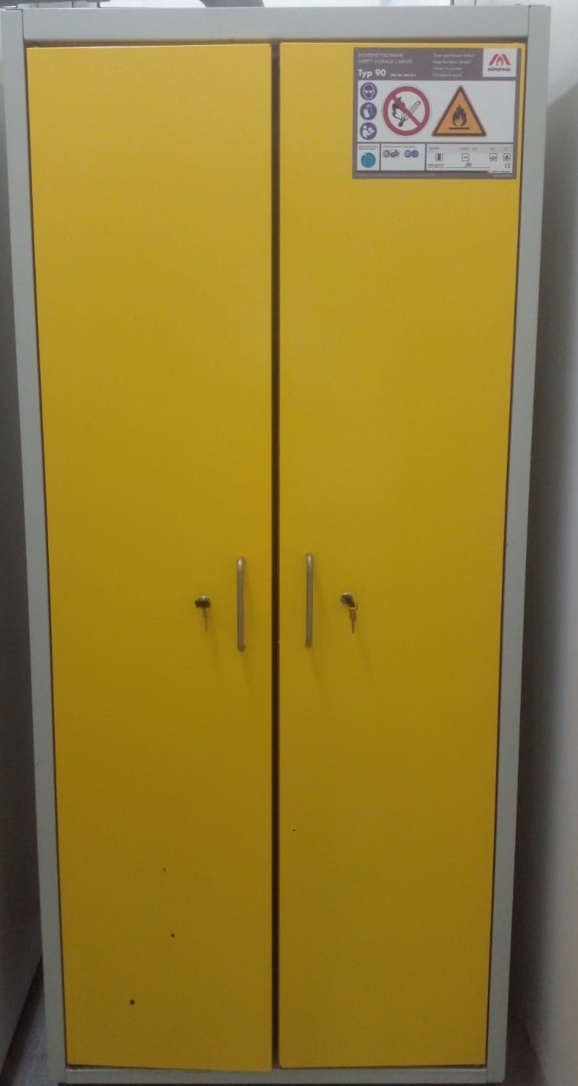 | Nora E. Muñoz Franco.
 | 002667 | SCV-4A2 | 157720 | Cabina de flujo laminar | isocide | 29-200967-030 | Apartado | lab 103 - fisica | En buen estado | ok |  | 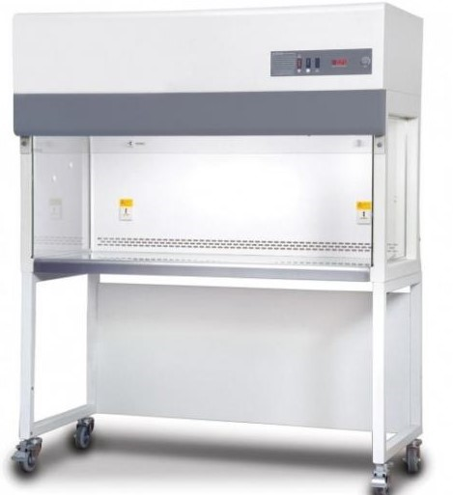 | Nora E. Muñoz Franco.
 | 027373 | COG241506141 | 191643 | Camara de electroforesis - horizontal | LB-PRO | JY-SPFT | apartado | lab 101- biologia | En buen estado | 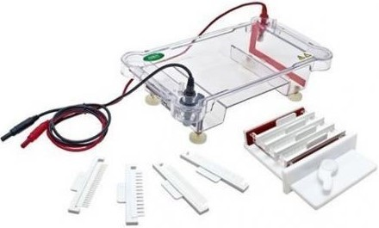 OK |  |  | Nora E. Muñoz Franco.
 | 001205 | 7117895027 | 159398 | Campana extraccion de gases | ESCO MEDICAL | EFH-4A9 | Apartado | lab 102 - quimica | En buen estado | ok |  |  | Nora E. Muñoz Franco.
 | 002665 | 761-00 | 162578 | Centrifuga | HETTICH | EBA 200 | Apartado | lab 101- biologia | en buen estado | ok |  | 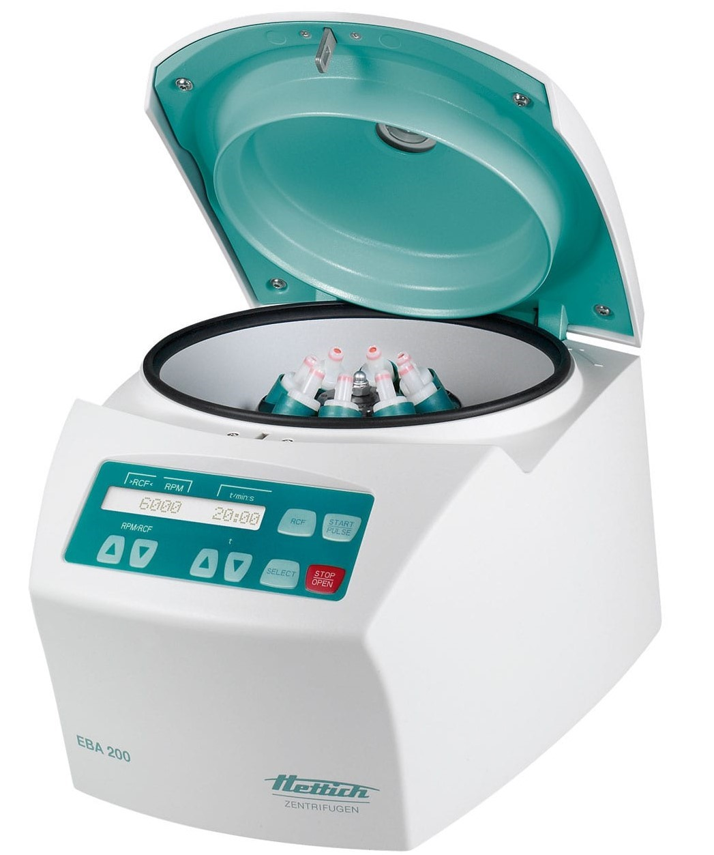 | Nora E. Muñoz Franco.
 | 002687 | 761-00 | 159795 | Centrifuga | HETTICH | EBA 200 | Apartado | lab 101- biologia | en buen estado | ok |  |  | Nora E. Muñoz Franco.
 | N/A | 407Q26R | SEC-UR-APA 101 | Cronometro | CASSIO | HS-3(V) | Apartado | lab 102 - quimica | malo | display |  |  | Nora E. Muñoz Franco.
 | N/A | 407Q26R | SEC-UR-APA 102 | Cronometro | CASSIO | HS-3(V) | Apartado | lab 102 - quimica | malo | le faltan las pilas |  |  | Nora E. Muñoz Franco.
 | N/A | 406Q30R | SEC-UR-APA 100 | Cronometro | CASSIO | HS-3(V) | Apartado | lab 103 - fisica | malo | le faltan las pilas |  |  | Nora E. Muñoz Franco.
 | 027248 | 233 |  | Cuenta colonias | E&Q equipos | CCD | Apartado | lab 101- biologia | En buen estado, prestado lab carepa desde octubre 2024 | ok hasta la fecha se encuentra en carepa 2025-12-15 |  |  | Nora E. Muñoz Franco.
 | 027247 | 231 |  | Cuenta colonias | E&Q equipos | CCD | Apartado | lab 101- biologia | En buen estado, prestado lab careapa desde octubre 2024 | ok hasta la fecha se encuentra en carepa 2025-12-15 |  |  | Nora E. Muñoz Franco.
 | 002664 | 415540 | 162237 | Destilador automatico | Marienfeld | Artilab s.a | Apartado | lab 101- biologia | En buen estado | ok |  | 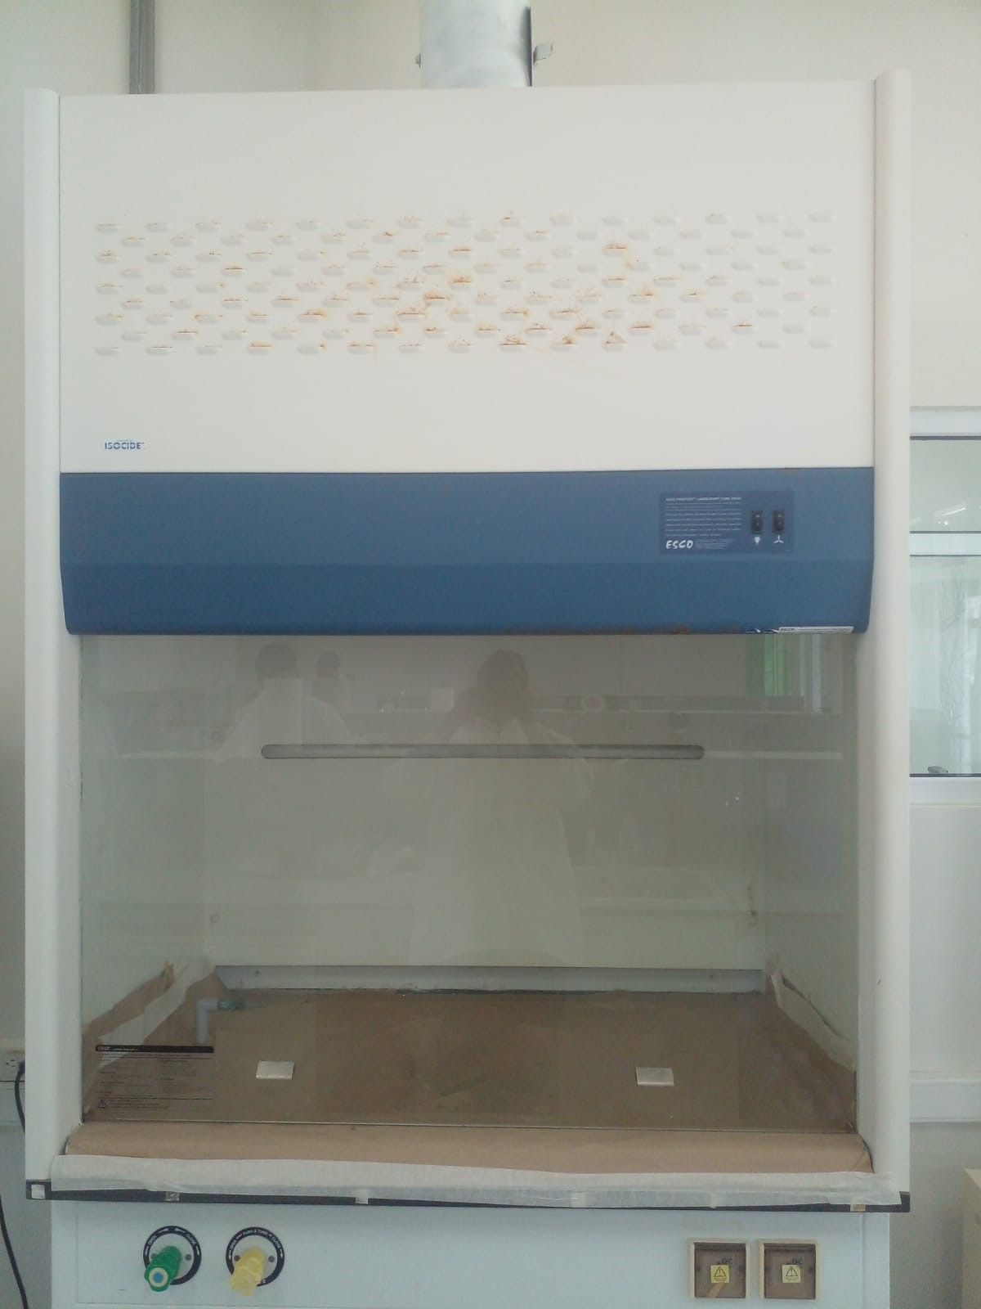 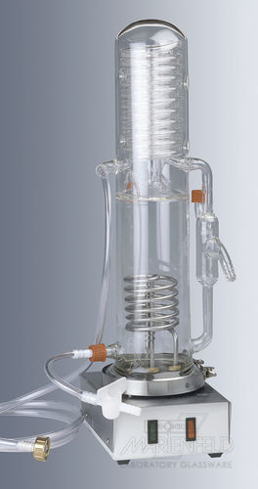 | Nora E. Muñoz Franco.
 | 027187 | TL-B07H-24-1215 | 155626 | Destilador electronico | CII | EWD-911 | Apartado | lab 102- quimica | en buen estado, equipopertenece al lab turbo | ok, SE DEVOLVIO EL EQUIPO. |  | 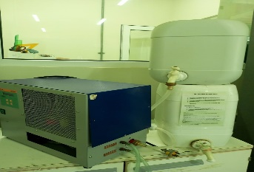 | Nora E. Muñoz Franco.
 | 027187 | TL-B07H-24-1215 | 155967 | Destilador electronico | CII | EWD-911 | Apartado | lab 101- biologia | malo | equipo no cuenta con los accesorios |  | 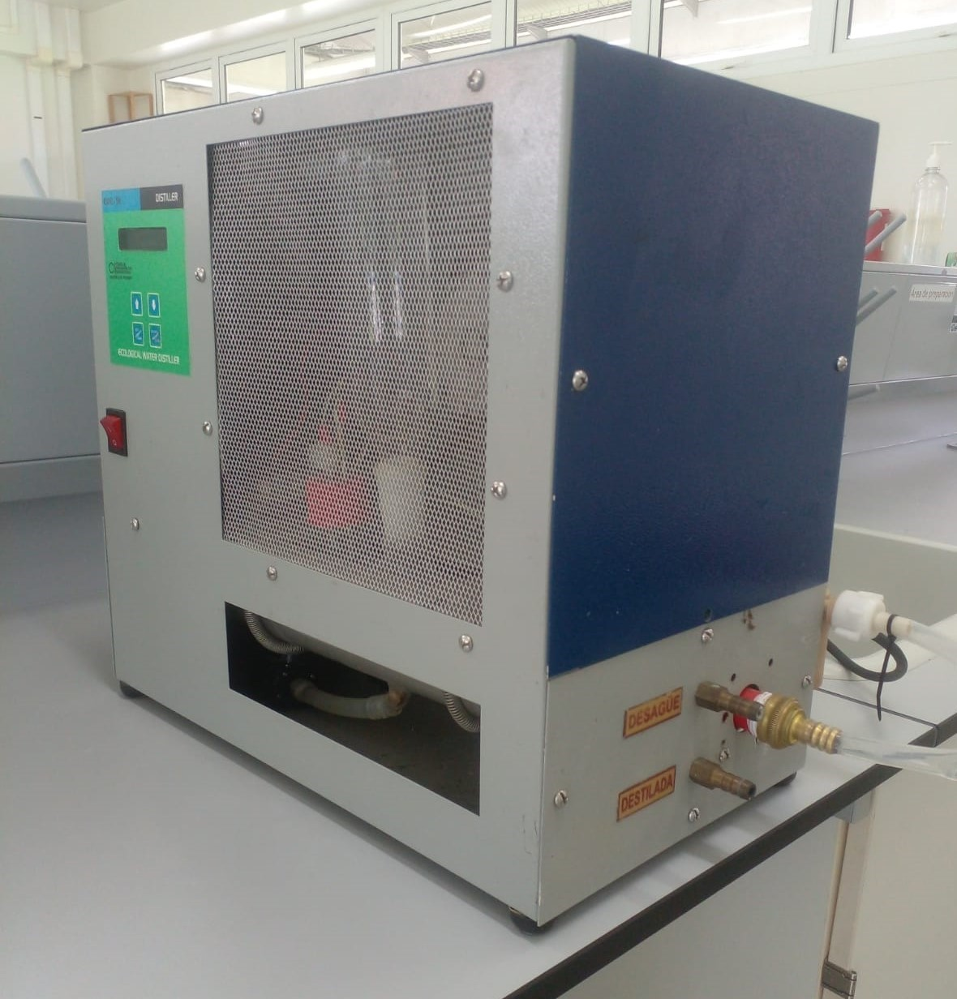 | Nora E. Muñoz Franco.
 |  | N/A | 189319 | Destilador- Desionizador de agua con prefiltros | N/A | N/A | Apartado | lab 102 - quimica | En buen estado | Anexar codigo rojo, equipo ensamblado. |  | 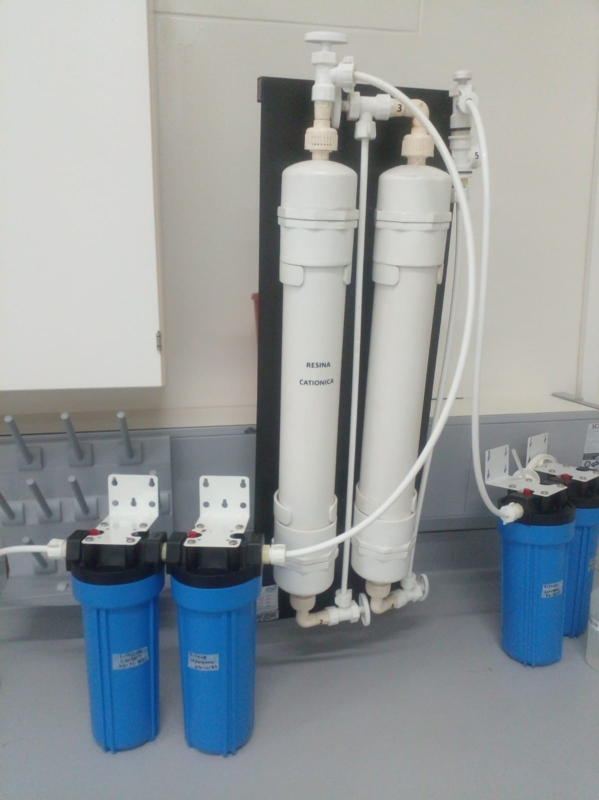 | Nora E. Muñoz Franco.
 | 001211 | US1504022 | 160447 | Espectrofotometro | Mapada | uv-1200 | Apartado | centro de instrumentacion | malo | equipo en reparacion desde el año 2021, hasta la fecha 2025-12-15 |  |  | Nora E. Muñoz Franco.
 |  | 9AA3Z239006 | 189316 | Espectrofotometro GENESYS 50 UV | GENESYS | Genesys 50 UV | Apartado | lab 102 - quimica | En buen estado | ok |  |  | Nora E. Muñoz Franco.
 |  | 3E04183 | 209286 | Estereoscopio | Olymopus | SZ51 | Apartado | lab 101- biologia | En buen estado | ok |  |  | Nora E. Muñoz Franco.
 |  | 3D05187 | 209285 | Estereoscopio | Olymopus | SZ51 | Apartado | lab 101- biologia | En buen estado | ok |  |  | Nora E. Muñoz Franco.
 | 027809 | 390850 | 151921 | Estereoscopio | OPTIKA | SZM-2 | Apartado | lab 101- biologia | En buen estado | ok |  | 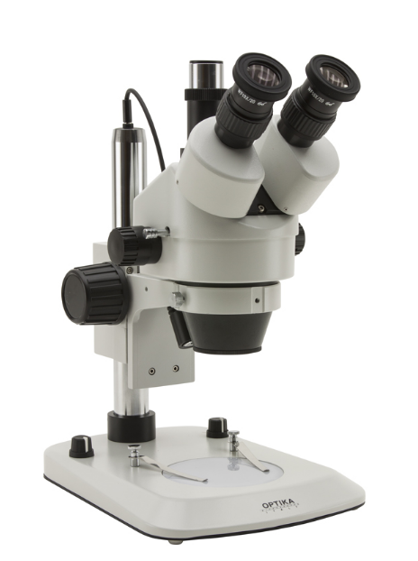 | Nora E. Muñoz Franco.
 | 027246 | 430087 | 159007 | Estereoscopio | OPTIKA | SZM-2LED | Apartado | lab 101- biologia | En buen estado | ok |  |  | Nora E. Muñoz Franco.
 | 27199 | D0027026 | 151469 | Esterilizador de vapor de presión - Autoclave | ALL AMERICAN | 25x1 | Apartado | lab 103 - fisica | En buen estado | ok |  | 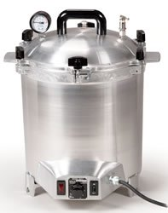 | Nora E. Muñoz Franco.
 | 027198 | D0030966 | 162235 | Esterilizador de vapor de presión - Autoclave | ALL AMERICAN | 25x1 | Apartado | lab 103 - fisica | prestada ala lab careapa desde agosto de2025. | ok hasta la fecha se encuentra en carepa 2025-12-15 |  |  | Nora E. Muñoz Franco.
 | 27374 | 02F250070-1C | N/A | Fuentes de poder de la camara de elctroforsiss | THERMO EC | EC25090-115 | Apartado | lab 101- biologia | En buen estado | ok |  | 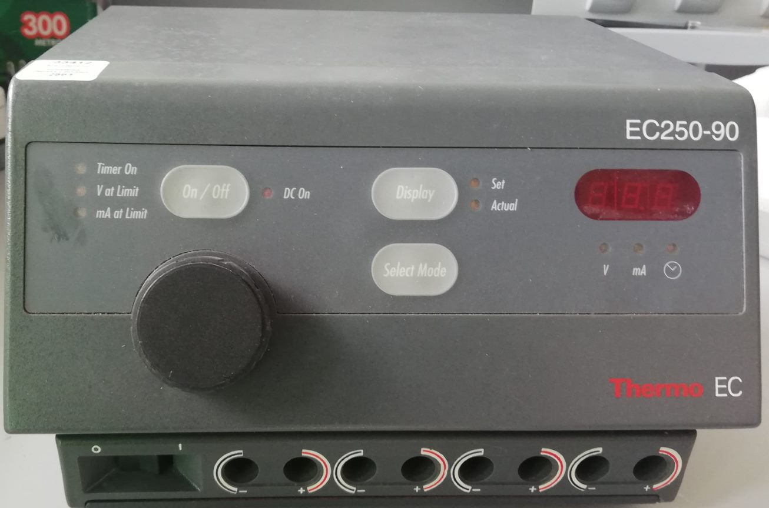 | Nora E. Muñoz Franco.
 | 002669 | 15-05771 | 160448 | Horno convencional natural | LAB BRANDS | ED -115 | Apartado | lab 103- fisica | no funciona, falla en la tarjeta, desde noviembre de 2024 | ok hasta la fechase encuentra malo 2025-12-15 |  | 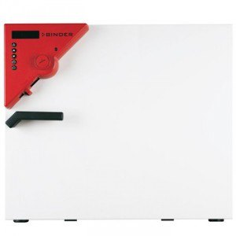 | Nora E. Muñoz Franco.
 | 001210 | 2014112708 | 162885 | Horno electrico de mufla | LABTECH | LEF-1035-2 | Apartado | lab 102 - quimica | En buen estado | ok |  |  | Nora E. Muñoz Franco.
 | 002668 | 14-04625 | 162884 | Incubadora | LAB BRANDS | BD -115-UL | Apartado | lab 103 - quimica | En buen estado | ok |  |  | Nora E. Muñoz Franco.
 | N/A | 1132030001 | SEC-UR-APA 104 | Lampara UV 366 nm | Merck | N/A | Apartado | lab 102 - quimica | En buen estado | prestado a lab carepa agosto 2025. |  |  | Nora E. Muñoz Franco.
 | N/A | N/A | N/A | Licuadora | Corona | L63200 | Apartado | lab 101- biologia | malo | equipo consumible |  |  | Nora E. Muñoz Franco.
 | N/A | N/A | N/A | Maquina de moler | Corona | N/A | Apartado | lab 101- biologia | En buen estado | equipo consumible |  |  | Nora E. Muñoz Franco.
 | N/A | N/A | N/A | Medidor de pH | HANNA | A1991001 | Apartado | lab 102 - quimica | malo | equipo fuera de uso, obsoleto |  |  | Nora E. Muñoz Franco.
 | 27218 | 15460130 | 162577 | Medidor de pH | SI ANALYTICS | HANDY LAB 100 | Apartado | lab 102 | MaLO | Dado de baja diciembre 2024. |  |  | Nora E. Muñoz Franco. | entregado a Ruben Acosta para reintegro 24/02/2026
 | 100-1000UL | BOECO ALEMANIA |  | Micropipeta | BOECO | KF573172 | Apartado | lab 102 - quimica | En buen estado | equipo consumible no requieren codigo |  |  | Nora E. Muñoz Franco.
 | 100-1000UL | BOECO ALEMANIA | 106 | Micropipeta | BOECO | KF572781 | Apartado | lab 102- quimica | En buen estado | equipo consumible no requieren codigo |  | 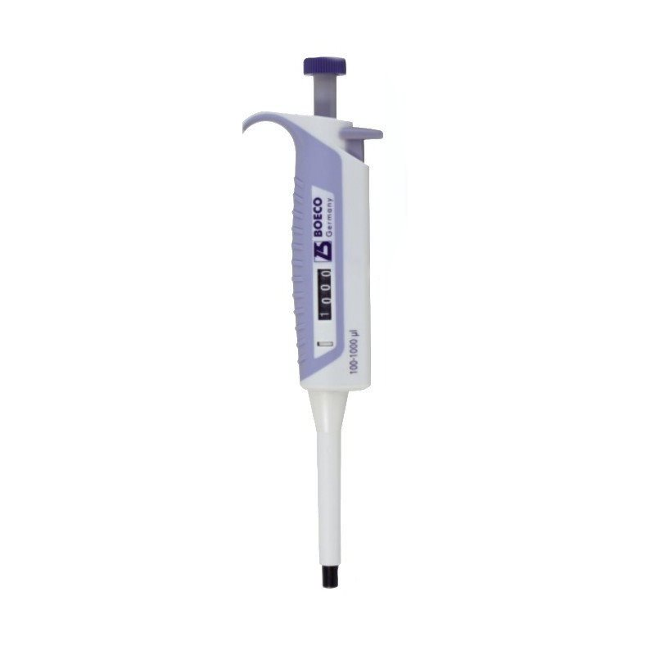 | Nora E. Muñoz Franco.
 | 100-1000UL | BOECO ALEMANIA | 108 | Micropipeta | BOECO | KF573058 | Apartado | lab 102- quimica | malo | equipo consumible no requieren codigo |  |  | Nora E. Muñoz Franco.
 | 10-100UL | BOECO ALEMANIA | 113 | Micropipeta | BOECO | KF573560 | Apartado | lab 102 - quimica | En buen estado | equipo consumible no requieren codigo |  | 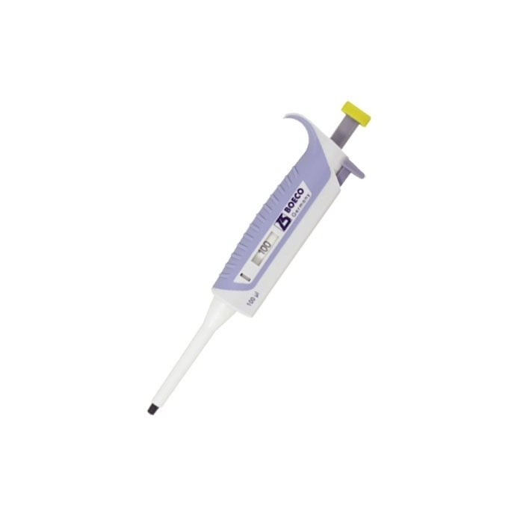 | Nora E. Muñoz Franco.
 | 10-100UL | BOECO ALEMANIA | 112 | Micropipeta | BOECO | KF573579 | Apartado | lab 102 - quimica | En buen estado | equipo consumible no requieren codigo |  |  | Nora E. Muñoz Franco.
 | 10-100UL | BOECO ALEMANIA | 111 | Micropipeta | BOECO | KF573574 | Apartado | lab 102 - quimica | En buen estado | equipo consumible no requieren codigo |  |  | Nora E. Muñoz Franco.
 | 10-100UL | BOECO ALEMANIA | 114 | Micropipeta | BOECO | KF573511 | Apartado | lab 102 - quimica | En buen estado | equipo consumible no requieren codigo |  |  | Nora E. Muñoz Franco.
 | 0,5-10 UL | Brand | N/A | Micropipeta | BRAND | 18H94059 | Apartado | lab 102 - quimica | En buen estado | equipo consumible no requieren codigo |  |  | Nora E. Muñoz Franco.
 | 0,5- 10 UL | Brand | N/A | Micropipeta | BRAND | 18H94060 | Apartado | lab 102 - quimica | En buen estado | equipo consumible no requieren codigo |  | 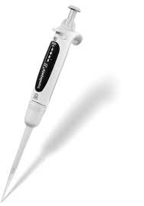 | Nora E. Muñoz Franco.
 | 0,5- 10UL | Brand | N/A | Micropipeta | BRAND | 18J10136 | Apartado | lab 102 - quimica | En buen estado | equipo consumible no requieren codigo |  |  | Nora E. Muñoz Franco.
 | 0,5-10UL | Brand | N/A | Micropipeta | BRAND | 0,5 - 10 microlitros | Apartado | lab 102 - quimica | En buen estado | equipo consumible no requieren codigo |  |  | Nora E. Muñoz Franco.
 | 0,5-5 mL | Brand | N/A | Micropipeta | BRAND | 21G11874 | Apartado | lab 102 - quimica | En buen estado | equipo consumible no requieren codigo |  | 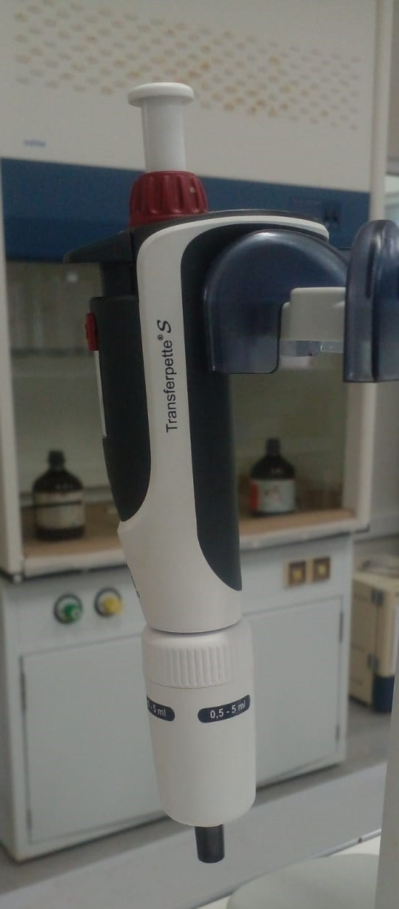 | Nora E. Muñoz Franco.
 | 0,5- 5 mL | Brand | N/A | Micropipeta | BRAND | N/A no tiene codigo | Apartado | lab 102 - quimica | En buen estado | equipo consumible no requieren codigo |  |  | Nora E. Muñoz Franco.
 | 0,5-5 mL | Brand | N/A | Micropipeta | BRAND | N/A no tiene codigo | Apartado | lab 102 - quimica | En buen estado | equipo consumible no requieren codigo |  |  | Nora E. Muñoz Franco.
 | 0,5- 5 mL | Brand | N/A | Micropipeta | Brand | 21G11872 | Apartado | lab 102 - quimica | En buen estado | equipo consumible no requieren codigo |  |  | Nora E. Muñoz Franco.
 | 0,5- 5 mL | Brand | N/A | Micropipeta | Brand | 21G1173 | Apartado | lab 102 - quimica | En buen estado | equipo consumible no requieren codigo |  |  | Nora E. Muñoz Franco.
 | 1-10 mL | Brand | N/A | Micropipeta | Brand | 21G03037 | Apartado | lab 102 - quimica | En buen estado | equipo consumible no requieren codigo |  | 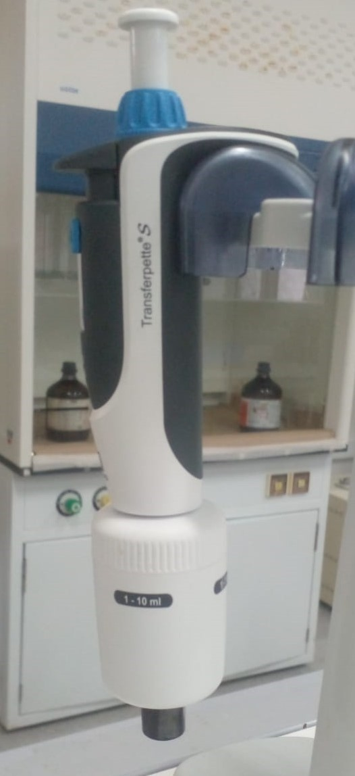 | Nora E. Muñoz Franco.
 | 10-100UL | BOECO ALEMANIA | 110 | Micropipeta | BOECO | KF573555 | Apartado | lab 102 - quimica | malo | equipo consumible no requieren codigo |  |  | Nora E. Muñoz Franco.
 | 1-10 mL | BOECO ALEMANIA | 174341 | Micropipeta | BOECO | Germany | Apartado | lab 102 - quimica | En buen estado | equipo consumible no requieren codigo |  | 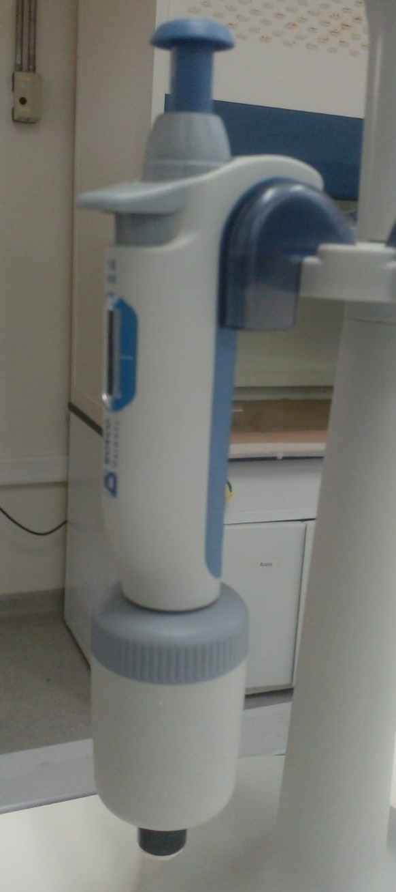 | Mariana Ramirez
 | 1 - 10 mL | Brand | N/A | Micropipeta | BRAND | 21G03038 | Apartado | lab 102 - quimica | En buen estado | equipo consumible no requieren codigo |  | 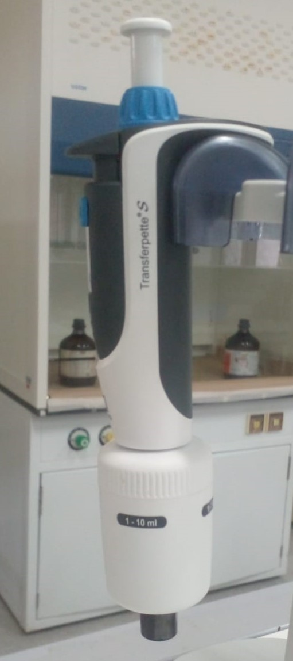 | Nora E. Muñoz Franco.
 | 1 - 10 mL | Brand | N/A | Micropipeta | BRAND | 21G03039 | Apartado | lab 102 - quimica | En buen estado | equipo consumible no requieren codigo |  |  | Nora E. Muñoz Franco.
 | 027235 | 435407 | 160455 | Microscopio | OPTIKA | B-383PL | Apartado | lab 101- biologia | regular macrometro rajado. | ok revisado 2025-11-24 |  | 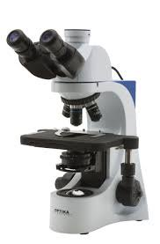 | Nora E. Muñoz Franco.
 | 027234 | 435404 | 160454 | Microscopio | OPTIKA | B-383PL | Apartado | lab 101- biologia | laperilla donde prende esta continua, no apaga, la luz titila. | ok revisado 2025-11-24 |  |  | Nora E. Muñoz Franco.
 | 027230 | 435406 | 160450 | Microscopio | OPTIKA | B-383PL | Apartado | lab 101- biologia | En buen estado | ok revisada 2025-11-24 |  |  | Nora E. Muñoz Franco.
 | 027232 | 435408 | 160452 | Microscopio | OPTIKA | B-383PL | Apartado | lab 101- biologia | En buen estado | ok revisado 2025-11-24 |  |  | Nora E. Muñoz Franco.
 | 027239 | 444230 | 162580 | Microscopio | OPTIKA | B-383PL | Apartado | lab 101- biologia | REGULAR, perilla de encendido no apaga, carro superior duro, perilla del diafragma no funciona. | ok revisado 2025-11-24 |  |  | Nora E. Muñoz Franco.
 | 027238 | 111228 | 162579 | Microscopio | OPTIKA | B-383PL | Apartado | lab 101- biologia | En buen estado | ok revisado 2025-11-24 |  |  | Nora E. Muñoz Franco.
 | 027242 | 441127 | 162583 | Microscopio | OPTIKA | B-383PL | Apartado | lab 101- biologia | se desenfoca muy leve. | ok revisado 2025-11-24 |  |  | Nora E. Muñoz Franco.
 | 027245 | 441128 | 162586 | Microscopio | OPTIKA | B-383PL | Apartado | lab 101- biologia | En buen estado | ok revisado 2025-11-24 |  |  | Nora E. Muñoz Franco.
 | 027236 | 435395 | 160456 | Microscopio | OPTIKA | B-383PL | Apartado | lab 101- biologia | En buen estado | ok revisado 2025-11-24 |  |  | Nora E. Muñoz Franco.
 | 027237 | 435394 | 160457 | Microscopio | OPTIKA | B-383PL | Apartado | lab 101- biologia | En buen estado | ok revisado 2025-11-25 |  |  | Nora E. Muñoz Franco.
 | 027231 | 435405 | 160451 | Microscopio | OPTIKA | B-383PL | Apartado | lab 101- biologia | En buen estado | ok revisado 2025-11-25 |  |  | Nora E. Muñoz Franco.
 | 027233 | 435403 | 160453 | Microscopio | OPTIKA | B-383PL | Apartado | lab 101- biologia | En buen estado | okrevisado 2025-11-25 |  |  | Nora E. Muñoz Franco.
 | 027240 | 441126 | 162581 | Microscopio | OPTIKA | B-383PL | Apartado | lab 101- biologia | En buen estado | ok revisado 2025-11-25 |  |  | Nora E. Muñoz Franco.
0 | 027243 | 441129 | 154698 | Microscopio | OPTIKA | B-383PL | Apartado | lab 101- biologia | se desenfoca levemente. | ok revisado 2025-11-25 | 0 |  0 | Nora E. Muñoz Franco. | 0 | 0 | 0 | 0 | 0 | 0 | 0 | 0 | 0 | 0 | 0 | 0 | 0 | 0 | 0 | 0 | 0 | 0 | 0 | 0 | 0 | 0 | 0 | 0 | 0 | 0 | 0 | 0 | 0 | 0 | 0 | 0 | 0 | 0 | 0 | 0 | 0 | 0 | 0 | 0 | 0 | 0 | 0 | 0 | 0 | 0 | 0 | 0 | 0 | 0 | 0 | 0 | 0 | 0 | 0 | 0 | 0 | 0 | 0 | 0 | 0 | 0 | 0 | 0 | 0 | 0 | 0 | 0 | 0 | 0 | 0 | 0 | 0 | 0 | 0 | 0 | 0 | 0 | 0 | 0 | 0 | 0 | 0 | 0 | 0 | 0 | 0 | 0 | 0 | 0 | 0 | 0 | 0 | 0 | 0 | 0 | 0 | 0 | 0 | 0 | 0 | 0 | 0 | 0 | 0 | 0 | 0 | 0 | 0 | 0 | 0 | 0 | 0 | 0 | 0 | 0 | 0 | 0 | 0 | 0 | 0 | 0 | 0 | 0 | 0 | 0 | 0 | 0 | 0 | 0 | 0 | 0 | 0 | 0 | 0 | 0 | 0 | 0 | 0 | 0 | 0 | 0 | 0 | 0 | 0 | 0 | 0 | 0 | 0 | 0 | 0 | 0 | 0 | 0 | 0 | 0 | 0 | 0 | 0 | 0 | 0 | 0 | 0 | 0 | 0 | 0 | 0 | 0 | 0 | 0 | 0 | 0 | 0 | 0 | 0 | 0 | 0 | 0 | 0 | 0 | 0 | 0 | 0 | 0 | 0 | 0 | 0 | 0 | 0 | 0 | 0 | 0 | 0 | 0 | 0 | 0 | 0 | 0 | 0 | 0 | 0 | 0 | 0 | 0 | 0 | 0 | 0 | 0 | 0 | 0 | 0 | 0 | 0 | 0 | 0 | 0 | 0 | 0 | 0 | 0 | 0 | 0 | 0 | 0 | 0 | 0 | 0 | 0 | 0 | 0 | 0 | 0 | 0 | 0 | 0 | 0 | 0 | 0 | 0 | 0 | 0 | 0
0 | 027243 | 441129 | 162582 | Microscopio | OPTIKA | B-383PL | Apartado | lab 101- biologia | En buen estado | ok revisado 2025-11-25 |  | 0 | Nora E. Muñoz Franco. | 0 | 0 | 0 | 0 | 0 | 0 | 0 | 0 | 0 | 0 | 0 | 0 | 0 | 0 | 0 | 0 | 0 | 0 | 0 | 0 | 0 | 0 | 0 | 0 | 0 | 0 | 0 | 0 | 0 | 0 | 0 | 0 | 0 | 0 | 0 | 0 | 0 | 0 | 0 | 0 | 0 | 0 | 0 | 0 | 0 | 0 | 0 | 0 | 0 | 0 | 0 | 0 | 0 | 0 | 0 | 0 | 0 | 0 | 0 | 0 | 0 | 0 | 0 | 0 | 0 | 0 | 0 | 0 | 0 | 0 | 0 | 0 | 0 | 0 | 0 | 0 | 0 | 0 | 0 | 0 | 0 | 0 | 0 | 0 | 0 | 0 | 0 | 0 | 0 | 0 | 0 | 0 | 0 | 0 | 0 | 0 | 0 | 0 | 0 | 0 | 0 | 0 | 0 | 0 | 0 | 0 | 0 | 0 | 0 | 0 | 0 | 0 | 0 | 0 | 0 | 0 | 0 | 0 | 0 | 0 | 0 | 0 | 0 | 0 | 0 | 0 | 0 | 0 | 0 | 0 | 0 | 0 | 0 | 0 | 0 | 0 | 0 | 0 | 0 | 0 | 0 | 0 | 0 | 0 | 0 | 0 | 0 | 0 | 0 | 0 | 0 | 0 | 0 | 0 | 0 | 0 | 0 | 0 | 0 | 0 | 0 | 0 | 0 | 0 | 0 | 0 | 0 | 0 | 0 | 0 | 0 | 0 | 0 | 0 | 0 | 0 | 0 | 0 | 0 | 0 | 0 | 0 | 0 | 0 | 0 | 0 | 0 | 0 | 0 | 0 | 0 | 0 | 0 | 0 | 0 | 0 | 0 | 0 | 0 | 0 | 0 | 0 | 0 | 0 | 0 | 0 | 0 | 0 | 0 | 0 | 0 | 0 | 0 | 0 | 0 | 0 | 0 | 0 | 0 | 0 | 0 | 0 | 0 | 0 | 0 | 0 | 0 | 0 | 0 | 0 | 0 | 0 | 0 | 0 | 0 | 0 | 0 | 0 | 0 | 0 | 0 | 0
 | 027243 | 441129 | 162584 | Microscopio | OPTIKA | B-383PL | Apartado | lab 101- biologia | En buen estado | ok revisado 2025-11-25 |  |  | Nora E. Muñoz Franco.
 |  | 3F82594 | 209280 | Microscopio | OLYMPUS | CX 23 | Apartado | lab 101- biologia | En buen estado | ok revisado 2025-11-25 |  | 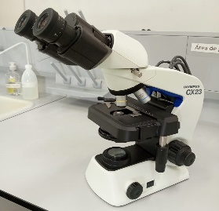 | Nora E. Muñoz Franco.
 |  | 3F82591 | 209279 | Microscopio | OLYMPUS | CX 23 | Apartado | lab 101- biologia | En buen estado | ok revisado2025-11-26 |  | 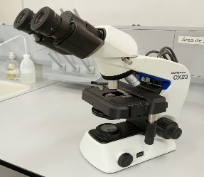 | Nora E. Muñoz Franco.
 | 027244 | 441125 | 162585 | Microscopio | OPTIKA | B-383PL | Apartado | lab 101- biologia | En buen estado | ok revisado 2025-11-26 |  |  | Nora E. Muñoz Franco.
 | 027312 | 17400996 | 173096 | Multiparametro | HANDY LAB | LAB 680 | Apartado | centro de instrumentacion, Medellin | malo | ok revisar equipo 15-06-23 Se le dio de baja |  | 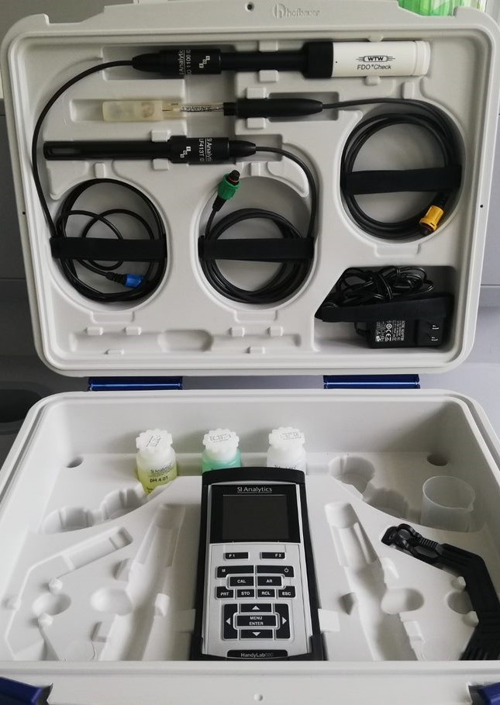 | Nora E. Muñoz Franco.
 | 027225 | 900100770433533153639210J151420325 | 159578 | Nevera de 420 litros | Haceb | ASF420LSE2PDATI | Apartado | lab 101- biologia | En buen estado | ok |  | 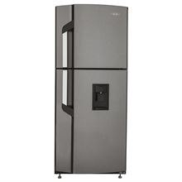 | Nora E. Muñoz Franco.
 | 036165 | 0433533153639210J | 152755 | Nevera de 420 litros | Haceb | ASF420LSE2PDATI | Apartado | lab 102 - quimica | regular | ok presenta ruido en el congelador, revisado 2025-11-24 |  |  | Nora E. Muñoz Franco.
 | 027209 | 900100770433533153639210J151418636 | 159579 | Nevera de 420 litros | Haceb | ASF420LSE2PDATI | Apartado | lab 103 - fisica | En buen estado | ok |  |  | Nora E. Muñoz Franco.
 |  | 20140812385 | 159805 | Plancha de calentamiento y agitacion | BENCHMARK | H4000-HS | Apartado | lab 103 - fisica | en reparación | equipo en reparción, centro de instrumentacion medellin desde Noviembre de 2024 |  | 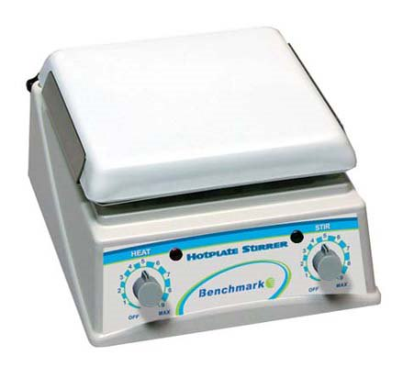 | Nora E. Muñoz Franco.
 | 027220 | 20140915176 | 162233 | Plancha de calentamiento y agitacion | BENCHMARK | H4000-HS | Apartado | lab 102 - quimica | En buen estado | ok |  |  | Nora E. Muñoz Franco.
 | 027221 | 20140915154 | 162589 | Plancha de calentamiento y agitacion | BENCHMARK | H4000-HS | Apartado | lab 102 - quimica | revisar | ok |  |  | Nora E. Muñoz Franco.
 |  | 20140812380 | 159800 | Plancha de calentamiento y agitacion | BENCHMARK | H4000-HS | Apartado | lab 102 - quimica | en reparación | equipo en reparación, centro de instrumentacion Medellin desde Noviembre de 2024 |  |  | Nora E. Muñoz Franco.
 | 027197 | 20140923134 | SEC-UR-APA 115 | Plancha de calentamiento y agitacion | BENCHMARK | H4000-HS | Apartado | lab 101- biologia | En buen estado | anexar codigo udea |  |  | Nora E. Muñoz Franco.
 | 027190 | 869542 | 153450 | Plancha de calentamiento y agitacion | SI ANALYTICS | SLHS-110 | Apartado | lab 101- biologia | En buen estado | ok |  | 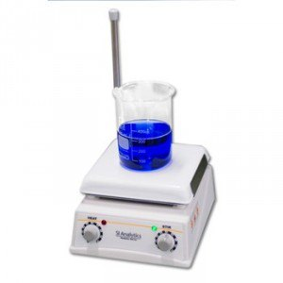 | Nora E. Muñoz Franco.
 | 027191 | 869547 | 153455 | Plancha de calentamiento y agitacion | SI ANALYTICS | SLHS-110 | Apartado | lab 102 quimica | en buen estado | equipo prestado lab Carepa tulenapa, desde Agosto 2024 |  |  | Nora E. Muñoz Franco.
 | 027196 | 20140915178 | 162588 | Plancha de calentamiento y agitacion | BENCHMARK | H4000-HS | Apartado | lab 102 quimica | en buen estado | equipo prestado lab Carepa tulenapa, desde Agosto 2024 |  |  | Nora E. Muñoz Franco.
 | 027193 | 20140915163 | 159807 | Plancha de calentamiento y agitacion | BENCHMARK | H4000-HS | Apartado | lab 102 - quimica | en reparación | equipo en reparación, centro de instrumentacion Medellin desde Noviembre de 2024 |  |  | Nora E. Muñoz Franco.
 | 027192 | 869548 | 153456 | Plancha de calentamiento y agitacion | SI ANALYTICS | SLHS-110 | Apartado | lab 102 - quimica | en reparación | equipo en reparación, centro de instrumentacion Medellin desde Noviembre de 2024 |  |  | Nora E. Muñoz Franco.
 | 027194 | 20150309197 | 162587 | Plancha de calentamiento y agitacion | BENCHMARK | H4000-HS | Apartado | lab 102 quimica | revisar | preguntar otros campus 2025-12-17 |  |  | Nora E. Muñoz Franco.
 | 027185 | 20140915160 | 162590 | Plancha de calentamiento y agitacion | BENCHMARK | H4000-HS | Apartado | lab 102 - quimica | En buen estado | ok |  |  | Nora E. Muñoz Franco.
 | N/A | 300245674 | 181293 | Shaker | THERMO | SHKE400 | Apartado | lab 102 - quimica | En buen estado | ok |  | 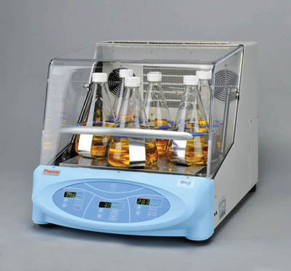 | Nora E. Muñoz Franco.
 | N/A |  | 162239 | Termoreactor | Spectroquant | 420 | Apartado | lab 101- biologia | en buen estado. | ok |  | 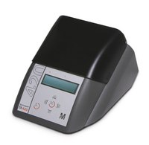 | Nora E. Muñoz Franco.
 |  | J104489 | 191644 | Transiluminador | UWR | 89131-452 | Apartado | lab 101- biologia | En buen estado | OK |  |  | Nora E. Muñoz Franco.
 | 002684 | N2312121 | 191357 | Turbidimetro | thermo | Orion AQ3010 | Apartado | lab 102 - quimica | MALO | EQUIPO FUERA DE USO, PARA REINTEGRO, SE ENTREGO A LOGISTICA 17-03-2025 |  | 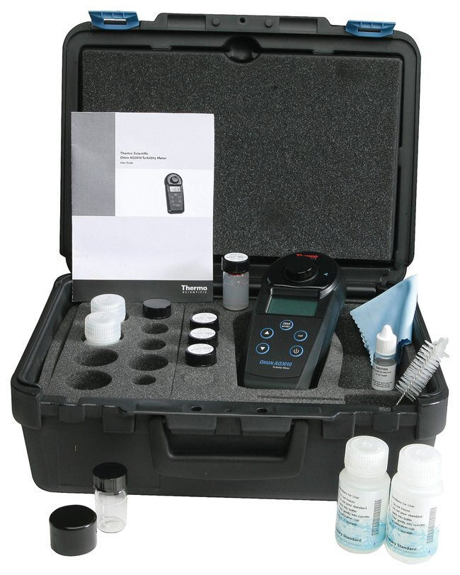 | Nora E. Muñoz Franco.
 | 027222 | VB5D028819 | 191645 | Vortex mixer | LB-PRO | MX-S | Apartado | lab 101- biologia | En buen estado | ok |  | 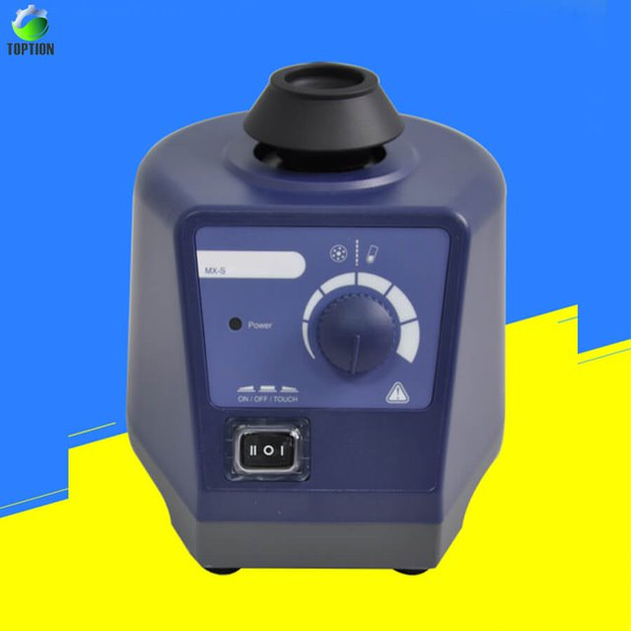 | Nora E. Muñoz Franco.
 |  | 24646 | 189321 | Vortex mixer | LB-PRO | MX-S | Apartado | lab 101- biologia | En buen estado | ok |  | 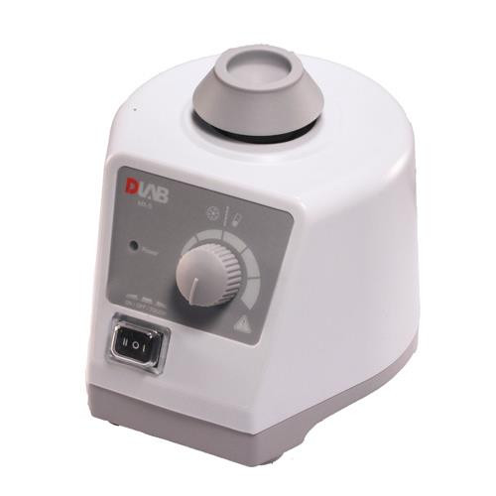 | Nora E. Muñoz Franco. | 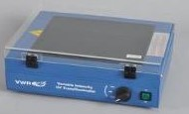
 |  | s/n 53D554464 | 173094 | GPS | GARMIN | ETREX 10 | Apartado | lab 101- biologia | En buen estado | anexar codigo rojo, esta en lab turbo septiembre 2024 |  | 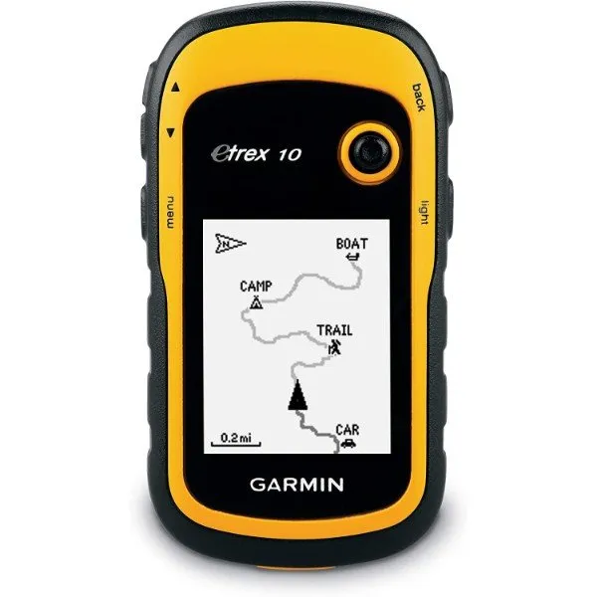 | Nora E. Muñoz Franco.
 |  | s/n 53D575587 | 173095 | GPS | GARMIN | ETREX 10 | Apartado | lab 101- biologia | En buen estado | equipo prestado. Hasta la fecha 2025-12-17 |  |  | Nora E. Muñoz Franco.
 |  |  | 173093 | KIT DE MASAS | KERN | M1 | Apartado | lab 102 - quimica | En buen estado | pesas se encuentran en lab carepa, desde agosto. |  | 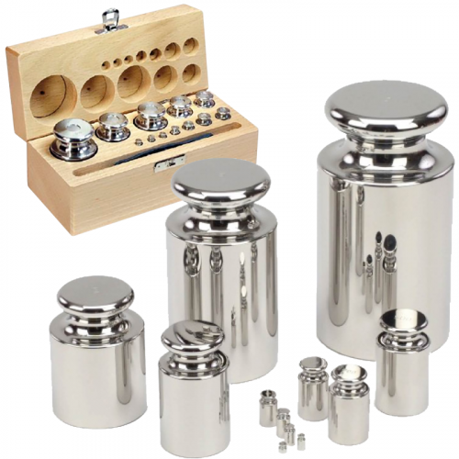 | Nora E. Muñoz Franco.
 |  |  | 190596 | Mesas de fuerza | AZEHEB |  | Apartado | lab 103 - fisica | En buen estado | ok |  |  | Nora E. Muñoz Franco.
 |  |  | 190597 | Masas de fuerza | AZEHEB |  | Apartado | lab 103 - fisica | En buen estado | ok |  |  | Nora E. Muñoz Franco.
 |  |  | 190598 | Masas de fuerza | AZEHEB |  | Apartado | lab 103 - fisica | En buen estado | ok |  |  | Nora E. Muñoz Franco.
 |  | 1889 | 204073 | Floculador Tes de jarras | EyQ | F6-300-T | Apartado | lab 103 - fisica | En buen estado | ok |  | 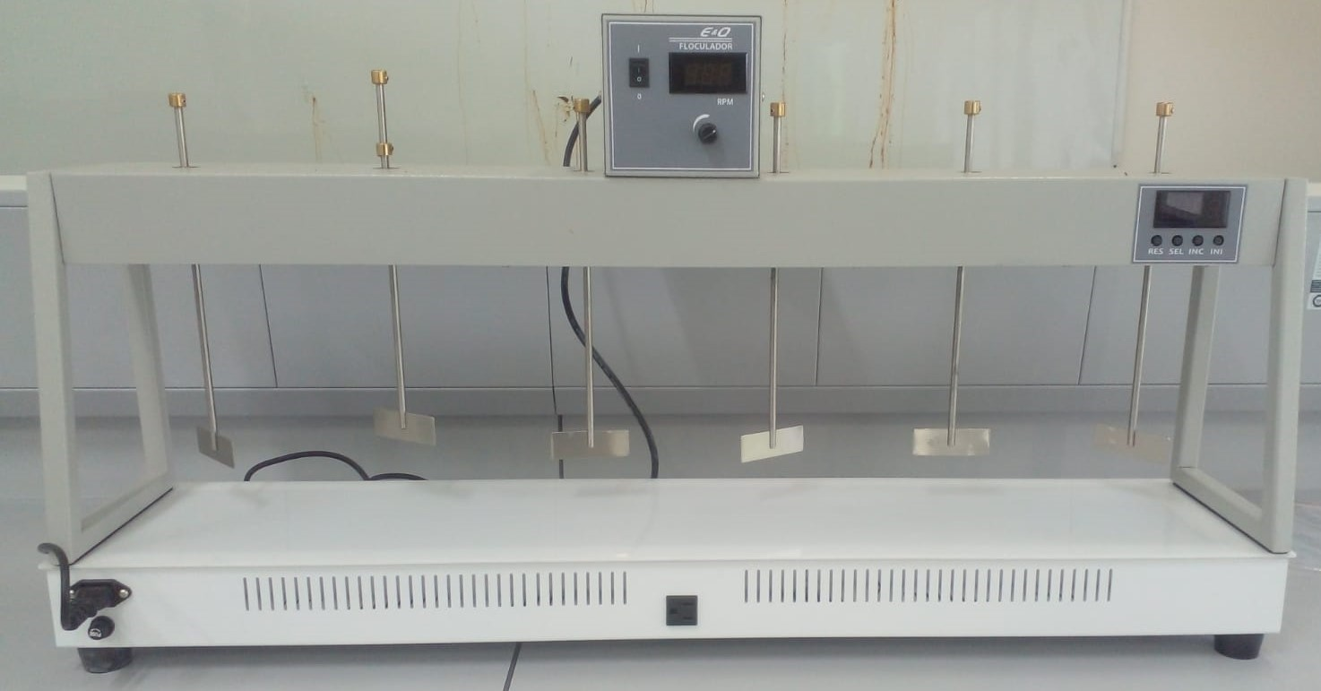 | Mariana Ramirez
 |  | 632029 | 204075 | Estereoscopio | OPTIKA | SFX-31 | Apartado | lab 101- quimica | En buen estado | ok |  | 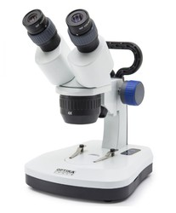 | Mariana Ramirez
 |  |  |  | Botella Vand dorn 2,2 litros | BIOLOGIKA |  | Apartado | lab 101- quimica | en buen estado. | ok |  | 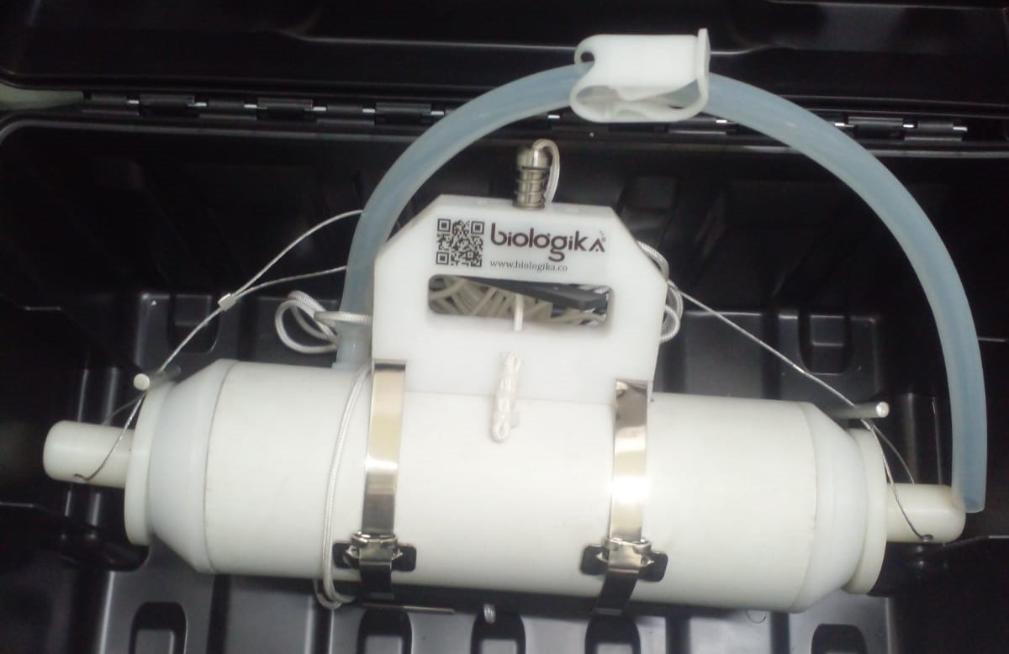 | Mariana Ramirez
 |  | 28978615 | 204076 | Gramera Balanza electronica | CITIZEN | MP 1000 | Apartado | lab 102 - quimica | regular | solo enciende con el cargador enchuflado a la corriente. |  | 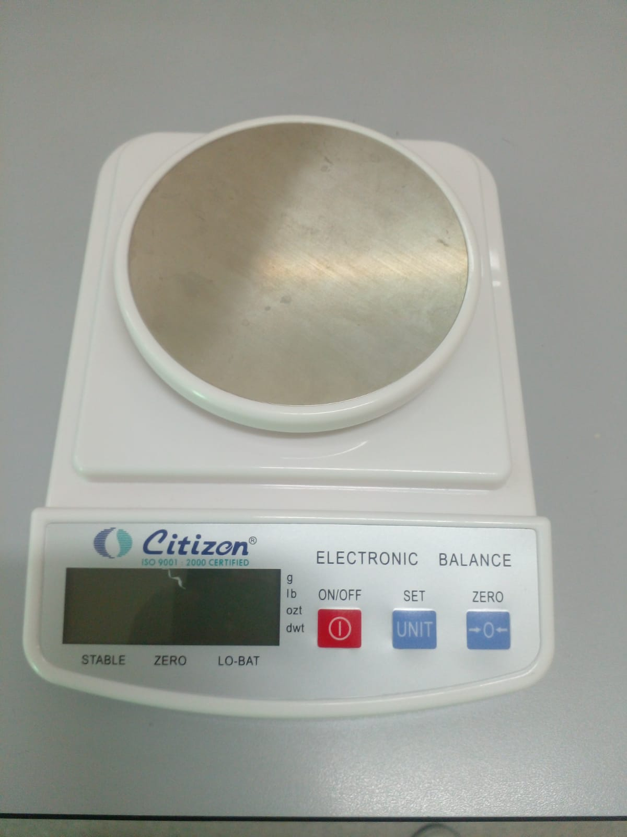 | Mariana Ramirez
 | N/A | N/A | N/A | Red de fitoplancton | BIOLOGIKA | BKP - 1069 | Apartado | laB 101 - biologia | en buen estado. | ok |  | 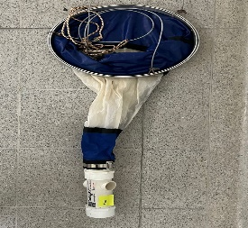 | Mariana Ramirez
 | N/A | N/A | N/A | Red de zooplancton 55 micras | BIOLOGIKA | BKP - 1144 | Apartado | lab 101- biologia | en buen estado. | ok |  | 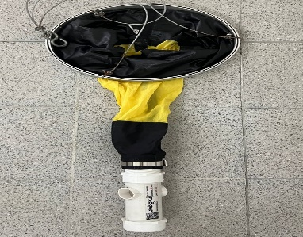 | Mariana Ramirez
 | N/A | N/A | N/A | disco shechi |  |  | Apartado | lab 101 - biologia | en buen estado | ok |  | 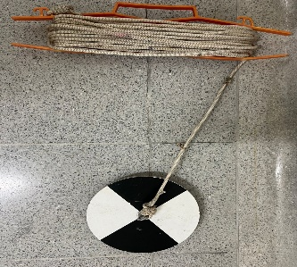 | Nora E. Muñoz Franco.
 | N/A | N/A |  | red de fito planton |  |  | Apartado | lab 101- biologia | en buenestado | ok |  | 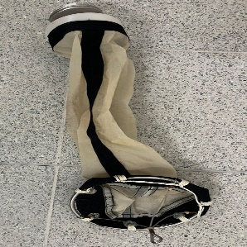 | Nora E. Muñoz Franco.
 | N/A | N/A | N/A | Red surber BKP de 500 micras | BIOLOGIKA | BKP - 1016 | Apartado | lab 101- biologia | en buen estado. | ok |  | 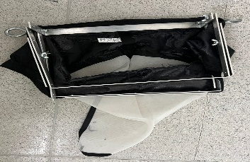 | Mariana Ramirez
 |  | 22252808 | 204071 | pHmetro | WTW | pH 3110 | Apartado | lab 102 - quimica | regular. | no se deja calibrar con los buffer, revisado 2025- 11-10 |  | 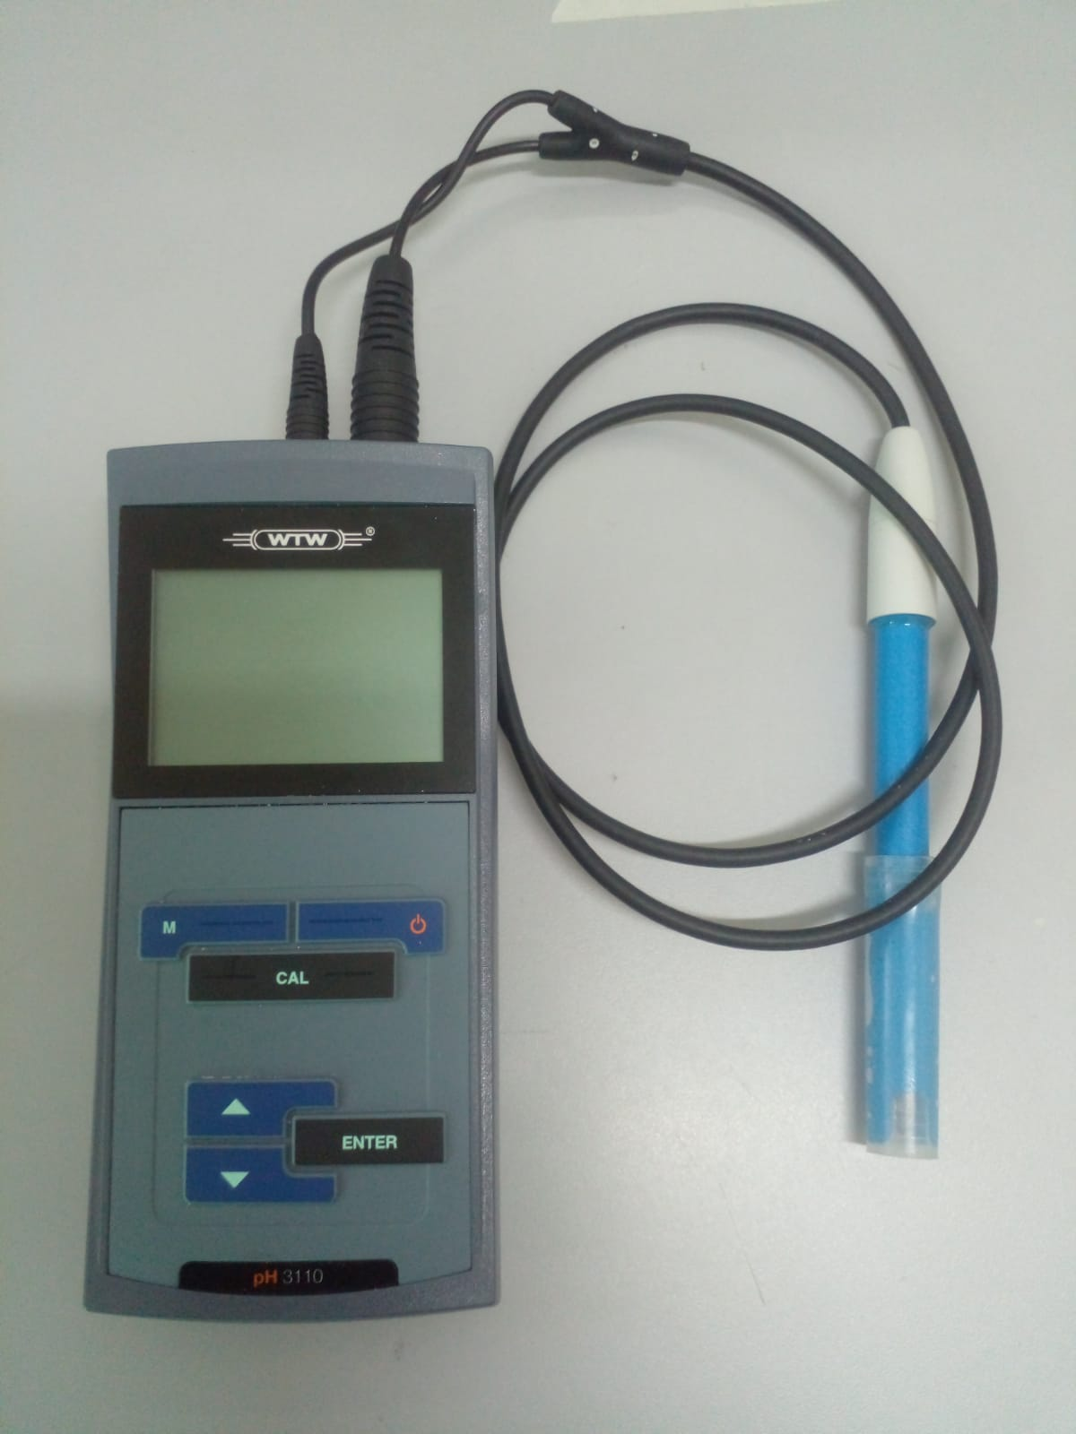 | Mariana Ramirez
 |  | 24301644 | 211252 | Multiparametro de campo | WTW | Multi 3510 IDS | Apartado | lab 101 - biologia | En buen estado,equipo solo se compro con la sonda de oxigeno. | la sonda de oxigeno del equipo presenta un error, el equipo no lee la sonda, revisado 2025-11-10 |  |  | Juan Pablo Serna
0 | 0 | 24301644 | 195794 | Multiparametro de campo | WTW | Multi 3510 IDS | Apartado | lab 101 - biologia | en buen estado | ok |  | 0 | Juan Pablo Serna | 0 | 0 | 0 | 0 | 0 | 0 | 0 | 0 | 0 | 0 | 0 | 0 | 0 | 0 | 0 | 0 | 0 | 0 | 0 | 0 | 0 | 0 | 0 | 0 | 0 | 0 | 0 | 0 | 0 | 0 | 0 | 0 | 0 | 0 | 0 | 0 | 0 | 0 | 0 | 0 | 0 | 0 | 0 | 0 | 0 | 0 | 0 | 0 | 0 | 0 | 0 | 0 | 0 | 0 | 0 | 0 | 0 | 0 | 0 | 0 | 0 | 0 | 0 | 0 | 0 | 0 | 0 | 0 | 0 | 0 | 0 | 0 | 0 | 0 | 0 | 0 | 0 | 0 | 0 | 0 | 0 | 0 | 0 | 0 | 0 | 0 | 0 | 0 | 0 | 0 | 0 | 0 | 0 | 0 | 0 | 0 | 0 | 0 | 0 | 0 | 0 | 0 | 0 | 0 | 0 | 0 | 0 | 0 | 0 | 0 | 0 | 0 | 0 | 0 | 0 | 0 | 0 | 0 | 0 | 0 | 0 | 0 | 0 | 0 | 0 | 0 | 0 | 0 | 0 | 0 | 0 | 0 | 0 | 0 | 0 | 0 | 0 | 0 | 0 | 0 | 0 | 0 | 0 | 0 | 0 | 0 | 0 | 0 | 0 | 0 | 0 | 0 | 0 | 0 | 0 | 0 | 0 | 0 | 0 | 0 | 0 | 0 | 0 | 0 | 0 | 0 | 0 | 0 | 0 | 0 | 0 | 0 | 0 | 0 | 0 | 0 | 0 | 0 | 0 | 0 | 0 | 0 | 0 | 0 | 0 | 0 | 0 | 0 | 0 | 0 | 0 | 0 | 0 | 0 | 0 | 0 | 0 | 0 | 0 | 0 | 0 | 0 | 0 | 0 | 0 | 0 | 0 | 0 | 0 | 0 | 0 | 0 | 0 | 0 | 0 | 0 | 0 | 0 | 0 | 0 | 0 | 0 | 0 | 0 | 0 | 0 | 0 | 0 | 0 | 0 | 0 | 0 | 0 | 0 | 0 | 0 | 0 | 0 | 0 | 0 | 0 | 0
 |  | 232782200039 | 195687 | Multiparametro de campo | HACH | Hq 2200 | Apartado | lab 102- quimica | en buen estado | equipo se encuentra en lab carepa agosto de 2025. |  | 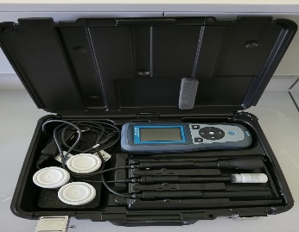 | Nora E. Muñoz Franco.
 |  | 23041296 | 204072 | Turbidimetro | WTW | 430 IR | Apartado | lab 101 - biologia | En buen estado | ok |  | 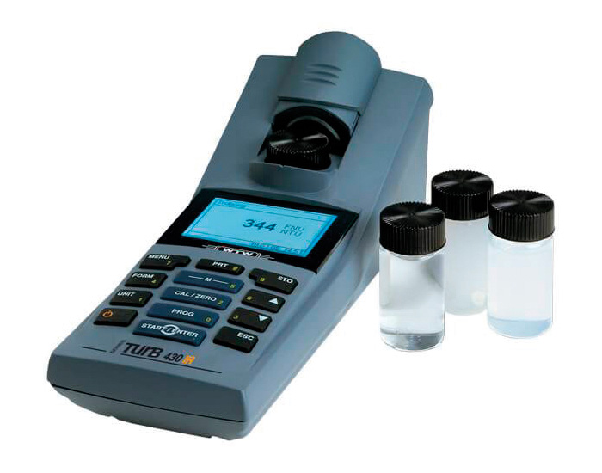 | Mariana Ramirez
 |  | 110400800712 | N/A | Multimetro | UNI-T | UT33D | Apartado | lab 103 - fisica | en buen estado | equipo consumible |  | 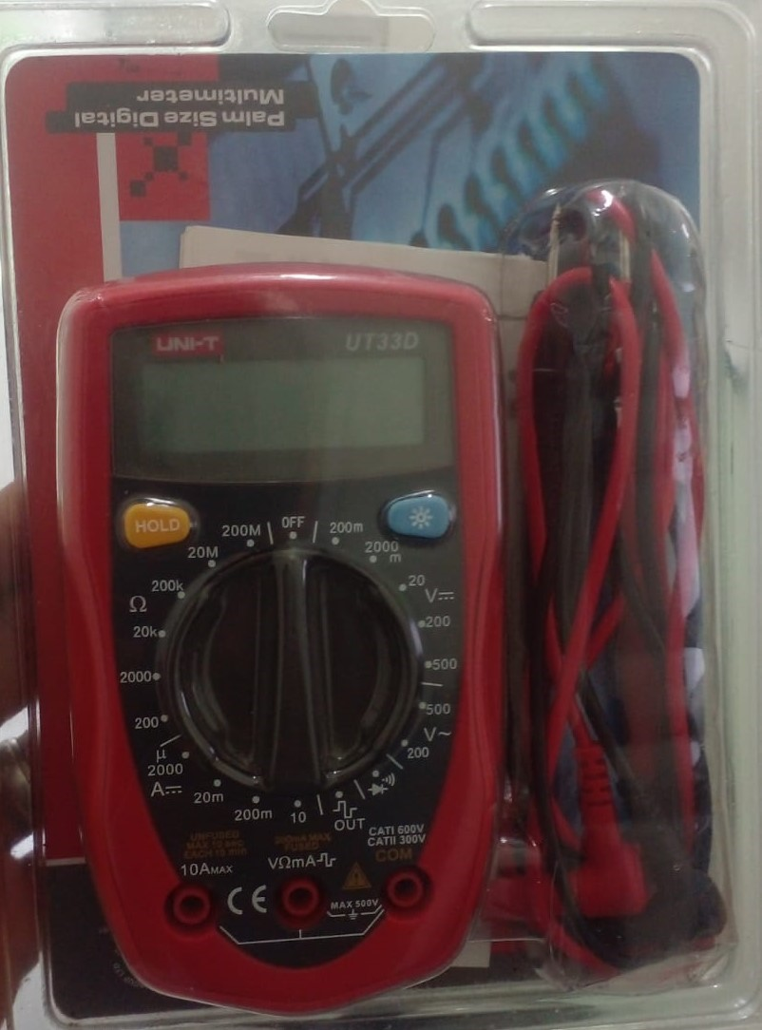 | Nora E. Muñoz Franco.
 |  | 113465 | 193007 | AIR Ideal 3P | Biomerieux | 423154 | Apartado | lab 102- quimica | En buen estado | equipo se encuentra en lab medellin, se lo llevo la profe yamilet , NOVI 2024 |  |  | Yamilet Arcos
 |  | HWB10005 | 155366 | Estación Total | Trimble | W30b | Apartado | lab 101- biologia | en buen estado | ok |  |  | Nora E. Muñoz Franco.
 |  | HWB10005 | 155365 | Estación Total | Trimble | W30b | Apartado | lab 101- biologia | en buen estado | se encuentra en turbo, desde febrero de 2025 |  |  | Nora E. Muñoz Franco.
 | 27228 | 136781 | 155441 | Teodolito digital | CST/ berger | DGT10 | Apartado | lab 101- biologia | En buen estado | ok |  |  | Nora E. Muñoz Franco.
 |  | N/A | 174135 | Nivel de manos | jmequipos | SEC28 | Apartado | lab 102 - quimica | En buen estado | anexar codigo rojo, |  |  | Mariana Ramirez
 |  |  | 174136 | Refractometro | BRIXCO |  | Apartado | lab 102 - quimica | En buen estado | Equipo prestado a carepa desde marzo de 2023 |  |  | Yamilet Arcos
 |  | N/A | N/A | Brujula | N/A | N/A | Apartado | lab 103 - fisica | En buen estado | equipo consumible |  |  | Nora E. Muñoz Franco.
 | N/A | N/A | N/A | Brujula | N/A | N/A | Apartado | lab 103 - fisica | En buen estado | equipo consumible |  |  | Nora E. Muñoz Franco.
 |  | 530-104BR | N/A | Calibrador pie de rey | Mitutoyo | N/A | Apartado | lab 103 - fisica | En buen estado | equipo consumible |  |  | Nora E. Muñoz Franco.
 |  | 530-104BR | N/A | Calibrador pie de rey | Mitutoyo | N/A | Apartado | lab 103 - fisica | En buen estado | equipo consumible |  |  | Nora E. Muñoz Franco.
 |  | 530-104BR | N/A | Calibrador pie de rey | Mitutoyo | N/A | Apartado | lab 103 - fisica | En buen estado | equipo consumible |  |  | Nora E. Muñoz Franco.
 | 36186 | MZ5668 | 154493 | Auto Nivel ( Topografia) | TOPCON | AT-B4 | Apartado | lab 103 - fisica | En buen estado | ok |  |  | Nora E. Muñoz Franco.
 |  | MZ5668 | 154492 | Auto Nivel ( Topografia) | TOPCON | AT-B4 | Apartado | lab 103 - fisica | En buen estado | equipo prestado a l lab de turbo desde marzo de 2025 |  |  | Nora E. Muñoz Franco.
 | 27206 | MZ2067 | 154491 | Auto Nivel ( Topografia) | TOPCON | AT-B4 | Apartado | lab 103 - fisica | En buen estado | ok |  |  | Nora E. Muñoz Franco.
 |  | Head 77916-10 | 203423 | Bomba peristaltica | MASTERFLEX | 07528-10 | Apartado | lab 101- biologia | En buen estado | ok |  |  | Mariana Ramirez
 |  | JC00202 | 204074 | Multiparametro de Mesa | BOECO | BT-700 | Apartado | lab 102- quimica | En buen estado | ok |  |  | Mariana Ramirez
 | N/A | N/A | 1774225 | Equipo de filtracion por membrana manifold | AXINA | N/A | Apartado | lab 102- quimica | En buen estado | ok |  |  | Yamilet Arcos
 | N/A | 251304 | 207466 | Maleta para equipos de campo | WTW | N/A | Apartado | lab 102 - quimica | en buen estado | ok |  |  | Nora E. Muñoz Franco.
 | N/A | 13481354 | 152408 | Medidor de Ph | SI ANALYTICS | N/A | Apartado | lab 102 - quimica | Malo | Fuera de uso, para reintegro se entrego a logistica 17-03-2025 |  |  | Nora E. Muñoz Franco.
 | N/A | 13481353 | 152409 | Medidor de Ph | SI ANALYTICS | N/A | Apartado | lab 102 - quimica | Malo | Fuera de uso, para reintegro se entrego a logistica 17-03-2025 |  |  | Nora E. Muñoz Franco.
 | N/A | N/A | N/A | carro transportador | RUBBERMAID | N/A | Apartado | lab 102- quimica | en buen estado | ok equipo consumible. |  |  | Nora E. Muñoz Franco.
 | N/A | N/A | N/A | carro transportador |  | N/A | Apartado | lab 102- quimica | en buen estado | ok equipo consumible |  |  | Nora E. Muñoz Franco.
 | N/A | 441 | 126774 | correntometro digital | STORM CASE | Im2400 | Apartado | lab 102- quimica | en buen estado | ok, |  |  | Juan Pablo Serna
 | N/A | N/A | N/A | reactor aerobio convencional. | N/A | N/A | Apartado | lab 103 - fisica | en buen estado | ok |  |  | Mariana Ramirez
 | N/A | N/A | N/A | Reactor anaerobio convencional. | N/A | N/A | Apartado | lab 103- fisica | en buen estado | ok |  |  | Mariana Ramirez
 | N/A | 016-001 | 211194 | permeametro combinado para suelos | PINZUAR | S030101 | Apartado | laB 101 - biologia | en buen estado | OK |  |  | Mariana Ramirez
 | N/A | N/A | N/A | Horno convencional natural | XMA - 600 | N/A | Apartado | lab 102 - quimica | en buen estado | ok no tiene codigo |  |  | Mariana Ramirez
 | N/A | 2498 | 211316 | Casa Grande | PINZUAR | S020604 | Apartado | lab 103- fisica | en buen estado | OK |  |  | Mariana Ramirez

